近接工事の打合せ手順書
近接工事の打合せ手順書

 |  |  |  |  | 沖縄都市モノレール株式会社 技術部 施設課
 | 手 順 |  | 確認事項 |  | 記入欄
施工業者記入欄 | ① | 名称 | 工事件名
手順書の記入・必要書類を作成の上、下記の打合せ用ﾒｰﾙｱﾄﾞﾚｽへご連絡お願い致します。
打合せの必要書類
①打合せ手順書
②離隔図（重機を停める位置からﾓﾉﾚｰﾙ設備（軌道）までの離隔）
③平面図（作業場所位置図）
④使用する重機の最大地上揚程及び車両の寸法等が記載された資料
打合せ用ﾒｰﾙｱﾄﾞﾚｽ↓
yuirail-sisetu@yui-rail.co.jp
 | ② | 相手先 | 発注者 （部署）
 |  |  | 施工会社
 |  |  | 設計・コンサルタント
 | ③ | 施工時期 | 工事工期または近接工事実施日 |  | 令和 年 月 日 ～ 令和 年 月 日

 |  |  | 作業時間帯 |  | ① 時 分 ～ 時 分
 |  |  |  |  | ② 時 分 ～ 時 分
 | ④ | 施工場所 | 駅間 |  | 駅 ～ 駅間
 |  |  | ﾓﾉﾚｰﾙ上下線別 、 支柱番号 |  | 上 ・ 下 線 、 P ～ P
 | ⑤ | 施工方法 | 施工内容・概要
 |  |  | 桁側面からの離れ 、 作業高さ |  | 離れ（水平方向） ： ｍ 、 作業高さ（垂直方向） ： ｍ
 |  |  | 使用重機の種類
 |  |  | 無人航空機（ドローン等）使用の確認 |  | 無人航空機（ドローン等）の使用 有 ・ 無
 |  |  |  |  | 飛行に係る許可・承認申請の確認 済 ・ 未
 | ⑥ | 連絡体制 | 発注者 |  | 担当者 ： ＴＥＬ ：
 |  |  | 施工会社 |  | 会 社 ： ＴＥＬ
 |  |  |  |  | 現場責任者① ： （連絡先）
 |  |  |  |  | 現場責任者② ： （連絡先）
 | ⑦ | 使用重機の確認 | 使用重機の能力 、 寸法 |  | 最大地上揚程： ｍ 、 全長×全幅×全高： ｍ× ｍ× ｍ
記入欄 ﾓﾉﾚｰﾙ | ⑧ | 防護処置方法 | 防護方法 |  | ﾓﾉﾚｰﾙ側へ重機旋回禁止 、 列車間合い作業の実施 、 制限ﾛｰﾌﾟ、 防護壁（柵） その他：
 |  |  | 列車見張員と重機操縦者との連絡 |  | 連絡方法 ： ﾄﾗﾝｼｰﾊﾞｰ 、 笛 、 赤白旗 、 その他：
 | ⑨ | 近接施工の判定 | 営業時間内外作業の判定 |  | 営業時間内の 近接工事 ・ 一般工事
 |  |  |  |  | 営業時間外の 近接工事 ・ 一般工事
連絡方法・確認事項 | ⑩ | 連絡先 | 沖縄都市モノレール㈱ | 通常 | 施設課（当務者） ： ＴＥＬ ８５９－２７３８ ＦＡＸ ８５９－２９４１
 |  |  |  |  | ※不在時 ： 携帯電話 ０９０－７５８５－１００１
 |  |  |  | 緊急時 | 運転指令（当務者） ： ＴＥＬ ８５９－２７30
 | ⑪ | 営業時間内作業 | 申込連絡 |  | 作業前日の16時に施設課へ
 |  |  |  |  | ※前日までに申し込みがない場合、作業は固くご遠慮願います。
 |  |  |  |  | ※土日祝を挟んで作業する場合、その前日までにご連絡をお願い致します。
 |  |  |  |  | 【工事番号、工事件名、氏名、時間、内容 等】 を連絡する
 |  |  | 中止連絡 |  | その時点で施設課へ連絡
 |  |  | 列車見張員の合図 |  | 列車には合図をしない
 |  |  | 延長の連絡 |  | 連絡済み終了時間の30分前に施設課へ連絡
 |  |  | 終了の連絡 |  | 連絡済み終了時間内に施設課へ連絡
 |  | 営業時間外作業 | 申込連絡 |  | 作業前日の16時に施設課へ
 |  |  |  |  | 【工事番号、工事件名、氏名、時間、内容 等】 を連絡する
 |  |  | 中止連絡 |  | その時点で施設課へ連絡
 |  |  | ﾓﾉﾚｰﾙ工作車通過の確認 |  | 当日の23時15分に施設課に
 |  |  |  |  | 【ﾓﾉﾚｰﾙ工作車の通過台数、線別、その他】 の確認をする
 |  |  | 停電の確認 |  | 施設課に ００時40分 頃連絡し確認する
 |  |  | 工作車への合図（白色灯使用） |  | 【停止】ライトを水平に振る 【通過可能】ライトを大きく円形に回す
 |  |  | 延長の連絡 |  | 線路閉鎖さ内作業のため延長はできない
 |  |  | 終了の連絡 |  | 連絡済み終了時間内に施設課へ連絡
緊急時の防護、注意事項 | ⑫ | 緊急時の防護 | 昼夜間ともに、緊急に列車を停止させる必要が生じた場合には、支障箇所の外方で赤色旗・赤色灯にて進来する列車方向に向かって合図し、列車を手前で停止させる。赤色旗・赤色灯のない場合は、緑色以外の物またはライトを大きく振り回す。

 |  |  | 列車見張員の合図携帯品 ： 赤色旗、赤色灯、白色灯、呼笛、トランシーバー など
 | ⑬ | 注意事項 | 無人航空機（ドローン等）の使用する際は、軌道桁の中心から幅10m距離を離して作業する。
 |  |  | 無人航空機を飛行する際、運行中の車両上部、及び軌道桁上を横断しない。
 |  |  | 列車間合い作業の実施（列車接近通過時の重機動作の一旦作業停止の指示）
 |  |  | 列車見張員の位置（列車と重機操縦者を見通せる位置）
 |  |  | モノレール建造物への無断立入禁止の指示
 |  |  | モノレール建造物について、接触、損傷させた場合の連絡を指示
 |  |  | 電車線の電圧、及び接触させた場合の状況を説明
 |  |  | 建築限界の上下側方の寸法説明（建築限界図を配布）
 |  |  | 重機転倒防止対策 ： 基礎、地盤状態、覆工板の有無などを確認する
 |  |  | 夜間作業時の照明は、列車に向けない
 |  |  | 夜間訓練、航空機の遅れ等による不定期列車の運行についての説明
 |  |  | 台風など強風時に、仮設物の養生や現場の飛散防止対策の依頼
 |  |  | 現場責任者は、現場作業員（特に重機操縦者）に、注意事項を徹底させる
他 | ⑭ | 連絡会議の開催 | 工期が２ヵ月以上にわたる工事については、毎月一回、工程及び作業内容について打合せを行う
記録 | ⑮ | 打合せ日時 | 令和 年 月 日 時 分 ～ 時 分
 |  | 打合せ場所
 |  | モノレール関係者

支柱番号
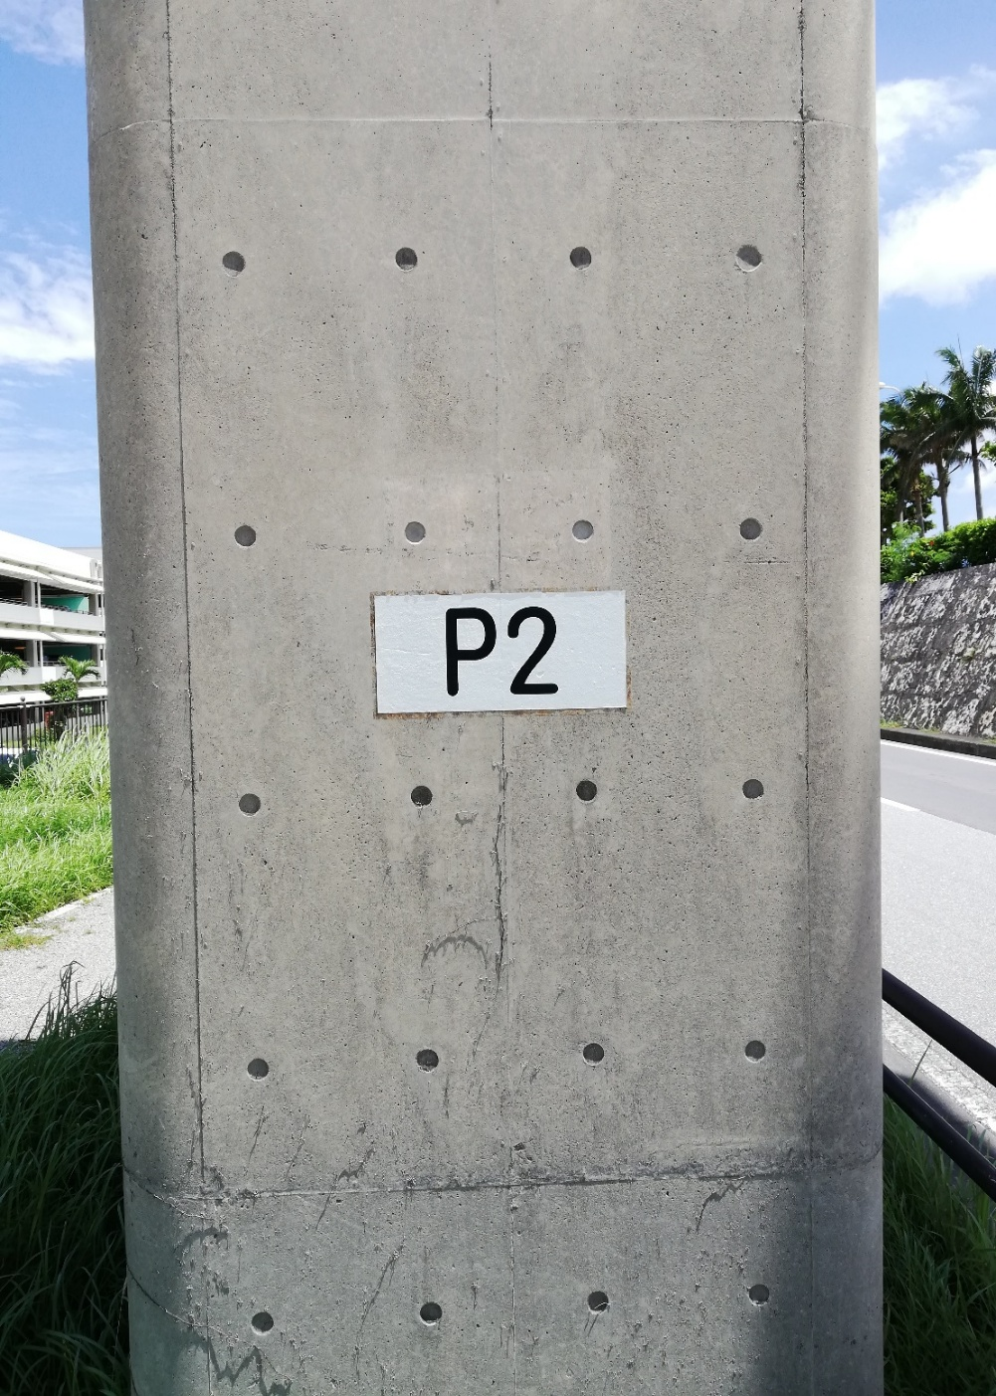
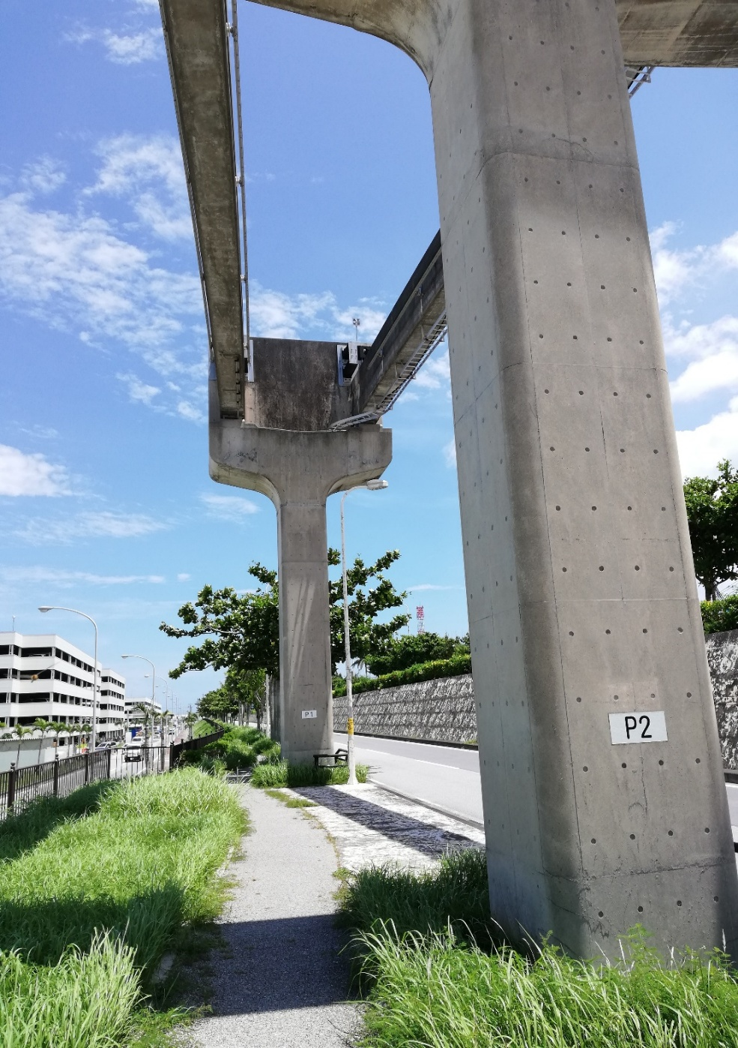

離隔図
距離
5,000m
2,000m
1,935m
3,700
1,935
2,000
5,000

営業時間内区域
営業時間外区域
営業時間内区域

ﾓﾉﾚｰﾙからの離れ

 |  |  |  | 一般工事

 | 建築限界 | 建築限界

 |  |  | 一般工事
作業高さ

近接施工における標準区分図

